CIV
 |  | Janv | fév | Mars | Avril | Mai | Juin | Juillet | Août | Sept | Oct | Nov | Déc
CIV | Températures 2023
 | Températures 2022
 | Températures 2021
 | Températures 2019
 | moyennes températures 1991-2020 | 6.7 | 9.3 | 11.9 | 13 | 13 | 22.4 | 25.6 | 25.8 | 21.8 | 16.4 | 12 | 8.8

 |  | Janv | fév | Mars | Avril | Mai | Juin | Juillet | Août | Sept | Oct | Nov | Déc
CIV | Ecart de températures entre 2023 et les moyennes de 1991-2000
 | Ecart de précipitations cumulées entre 2023 et la moyenne pour la période de 97-2022

Ecarts de températures et de précipitation entre 2023 et les moyennes des années précedentes
 | Ecart de températures entre 2023 et les moyennes de 1991-2000 | Ecart de précipitations cumulées entre 2023 et la moyenne pour la période de 97-2022
Janv | 0
fév | 0
Mars | 0
Avril | 0
Mai | 0
Juin | 0
Juillet | 0
Août | 0
Sept | 0
Oct | 0
Nov | 0
Déc | 0
Suivi de températures moyennes mensuelles au CIV sur différentes années
 | Températures 2023 | Températures 2022 | Températures 2021 | Températures 2019 | moyennes températures 1991-2020
Janv |  |  |  |  | 6.7
fév |  |  |  |  | 9.3
Mars |  |  |  |  | 11.9
Avril |  |  |  |  | 13
Mai |  |  |  |  | 13
Juin |  |  |  |  | 22.4
Juillet |  |  |  |  | 25.6
Août |  |  |  |  | 25.8
Sept |  |  |  |  | 21.8
Oct |  |  |  |  | 16.4
Nov |  |  |  |  | 12
Déc |  |  |  |  | 8.8

Aix
 |  | Janv | fév | Mars | Avril | Mai | Juin | Juillet | Août | Sept | Oct | Nov | Déc
AIX | Températures 2023
 | Températures 2022
 | Températures 2021
 | Températures 2019
 | moyennes températures 1991-2020

 |  | Janv | fév | Mars | Avril | Mai | Juin | Juillet | Août | Sept | Oct | Nov | Déc
 | Ecart de températures entre 2023 et les moyennes de 1991-2000
 | Ecart de précipitations cumulées entre 2023 et la moyenne pour la période de 97-2022

Ecarts de températures et de précipitations entre 2023 et les moyennes des années précedentes
 | Ecart de températures entre 2023 et les moyennes de 1991-2000 | Ecart de précipitations cumulées entre 2023 et la moyenne pour la période de 97-2022
Janv | 0
fév | 0
Mars | 0
Avril | 0
Mai | 0
Juin | 0
Juillet | 0
Août | 0
Sept | 0
Oct | 0
Nov | 0
Déc | 0
Suivi des températures moyennes mensuelles sur différentes années
 | Températures 2023 | Températures 2022 | Températures 2021 | Températures 2019 | moyennes températures 1991-2020
Janv
fév
Mars
Avril
Mai
Juin
Juillet
Août
Sept
Oct
Nov
Déc

FUMEL
 |  | Janv | fév | Mars | Avril | Mai | Juin | Juillet | Août | Sept | Oct | Nov | Déc
Fumel | Températures 2023
 | Températures 2022
 | Températures 2021
 | Températures 2019
 | moyennes températures 1991-2020

 |  | Janv | fév | Mars | Avril | Mai | Juin | Juillet | Août | Sept | Oct | Nov | Déc
 | Ecart de températures entre 2023 et les moyennes de 1991-2000
 | Ecart de précipitations cumulées entre 2023 et la moyenne pour la période de 97-2022
Suivi des températures moyennes mensuelles sur différentes années
 | Températures 2023 | Températures 2022 | Températures 2021 | Températures 2019 | moyennes températures 1991-2020
Janv
fév
Mars
Avril
Mai
Juin
Juillet
Août
Sept
Oct
Nov
Déc
Ecarts de températures et de précipitations entre 2023 et les moyennes des années précedentes
 | Ecart de températures entre 2023 et les moyennes de 1991-2000 | Ecart de précipitations cumulées entre 2023 et la moyenne pour la période de 97-2022 | Ecart de températures entre 2023 et les moyennes de 1991-2000 | Ecart de précipitations cumulées entre 2023 et la moyenne pour la période de 97-2022
Janv | 0 |  | 0
fév | 0 |  | 0
Mars | 0 |  | 0
Avril | 0 |  | 0
Mai | 0 |  | 0
Juin | 0 |  | 0
Juillet | 0 |  | 0
Août | 0 |  | 0
Sept | 0 |  | 0
Oct | 0 |  | 0
Nov | 0 |  | 0
Déc | 0 |  | 0

Aurillac
 |  | Janv | fév | Mars | Avril | Mai | Juin | Juillet | Août | Sept | Oct | Nov | Déc
Aurillac | Températures 2023
 | Températures 2022
 | Températures 2021
 | Températures 2019
 | moyennes températures 1991-2020

 |  | Janv | fév | Mars | Avril | Mai | Juin | Juillet | Août | Sept | Oct | Nov | Déc
 | Ecart de températures entre 2023 et les moyennes de 1991-2000
 | Ecart de précipitations cumulées entre 2023 et la moyenne pour la période de 97-2022

Suivi des températures moyennes mensuelles sur différentes années
 | Températures 2023 | Températures 2022 | Températures 2021 | Températures 2019 | moyennes températures 1991-2020
Janv
fév
Mars
Avril
Mai
Juin
Juillet
Août
Sept
Oct
Nov
Déc
Ecarts de températures et de précipitations entre 2023 et les moyennes des années précedentes
 | Ecart de températures entre 2023 et les moyennes de 1991-2000 | Ecart de précipitations cumulées entre 2023 et la moyenne pour la période de 97-2022 | Ecart de températures entre 2023 et les moyennes de 1991-2000 | Ecart de précipitations cumulées entre 2023 et la moyenne pour la période de 97-2022
Janv | 0 |  | 0
fév | 0 |  | 0
Mars | 0 |  | 0
Avril | 0 |  | 0
Mai | 0 |  | 0
Juin | 0 |  | 0
Juillet | 0 |  | 0
Août | 0 |  | 0
Sept | 0 |  | 0
Oct | 0 |  | 0
Nov | 0 |  | 0
Déc | 0 |  | 0

Grenoble
 |  | Janv | fév | Mars | Avril | Mai | Juin | Juillet | Août | Sept | Oct | Nov | Déc
grenoble | Températures 2023
 | Températures 2022
 | Températures 2021
 | Températures 2019
 | moyennes températures 1991-2020

 |  | Janv | fév | Mars | Avril | Mai | Juin | Juillet | Août | Sept | Oct | Nov | Déc
 | Ecart de températures entre 2023 et les moyennes de 1991-2000
 | Ecart de précipitations cumulées entre 2023 et la moyenne pour la période de 97-2022

Ecarts de températures et de précipitations entre 2023 et les moyennes des années précedentes
 | Ecart de températures entre 2023 et les moyennes de 1991-2000 | Ecart de précipitations cumulées entre 2023 et la moyenne pour la période de 97-2022
Janv | 0
fév | 0
Mars | 0
Avril | 0
Mai | 0
Juin | 0
Juillet | 0
Août | 0
Sept | 0
Oct | 0
Nov | 0
Déc | 0
Suivi des températures moyennes mensuelles sur différentes années
 | Températures 2023 | Températures 2022 | Températures 2021 | Températures 2019 | moyennes températures 1991-2020
Janv
fév
Mars
Avril
Mai
Juin
Juillet
Août
Sept
Oct
Nov
Déc

Ambière
 |  | Janv | fév | Mars | Avril | Mai | Juin | Juillet | Août | Sept | Oct | Nov | Déc
les Ambières | Températures 2023
 | Températures 2022
 | Températures 2021
 | Températures 2019
 | moyennes températures 1991-2020

 |  | Janv | fév | Mars | Avril | Mai | Juin | Juillet | Août | Sept | Oct | Nov | Déc
 | Ecart de températures entre 2023 et les moyennes de 1991-2000
 | Ecart de précipitations cumulées entre 2023 et la moyenne pour la période de 97-2022

Ecarts de températures et de précipitation entre 2023 et les moyennes des années précedentes
 | Ecart de températures entre 2023 et les moyennes de 1991-2000 | Ecart de précipitations cumulées entre 2023 et la moyenne pour la période de 97-2022
Janv | 0
fév | 0
Mars | 0
Avril | 0
Mai | 0
Juin | 0
Juillet | 0
Août | 0
Sept | 0
Oct | 0
Nov | 0
Déc | 0
Suivi des températures moyennes mensuelles sur différentes années
 | Températures 2023 | Températures 2022 | Températures 2021 | Températures 2019 | moyennes températures 1991-2020
Janv
fév
Mars
Avril
Mai
Juin
Juillet
Août
Sept
Oct
Nov
Déc

Conty
 |  | Janv | fév | Mars | Avril | Mai | Juin | Juillet | Août | Sept | Oct | Nov | Déc
Conty | Températures 2023
 | Températures 2022
 | Températures 2021
 | Températures 2019
 | moyennes températures 1991-2020

 |  | Janv | fév | Mars | Avril | Mai | Juin | Juillet | Août | Sept | Oct | Nov | Déc
 | Ecart de températures entre 2023 et les moyennes de 1991-2000
 | Ecart de précipitations cumulées entre 2023 et la moyenne pour la période de 97-2022

Ecarts de températures et de précipitations entre 2023 et les moyennes des années précedentes
 | Ecart de températures entre 2023 et les moyennes de 1991-2000 | Ecart de précipitations cumulées entre 2023 et la moyenne pour la période de 97-2022 | Ecart de températures entre 2023 et les moyennes de 1991-2000 | Ecart de précipitations cumulées entre 2023 et la moyenne pour la période de 97-2022
Janv | 0 |  | 0
fév | 0 |  | 0
Mars | 0 |  | 0
Avril | 0 |  | 0
Mai | 0 |  | 0
Juin | 0 |  | 0
Juillet | 0 |  | 0
Août | 0 |  | 0
Sept | 0 |  | 0
Oct | 0 |  | 0
Nov | 0 |  | 0
Déc | 0 |  | 0
Suivi des températures moyennes mensuelles sur différentes années
 | Conty | Conty | Conty | Conty | Conty
Janv
fév
Mars
Avril
Mai
Juin
Juillet
Août
Sept
Oct
Nov
Déc

Toul
 |  | Janv | fév | Mars | Avril | Mai | Juin | Juillet | Août | Sept | Oct | Nov | Déc
Toul | Températures 2023
 | Températures 2022
 | Températures 2021
 | Températures 2019
 | moyennes températures 1991-2020

 |  | Janv | fév | Mars | Avril | Mai | Juin | Juillet | Août | Sept | Oct | Nov | Déc
 | Ecart de températures entre 2023 et les moyennes de 1991-2000
 | Ecart de précipitations cumulées entre 2023 et la moyenne pour la période de 97-2022

Ecarts de températures et de précipitations entre 2023 et les moyennes des années précedentes
 | Ecart de températures entre 2023 et les moyennes de 1991-2000 | Ecart de précipitations cumulées entre 2023 et la moyenne pour la période de 97-2022
Janv | 0
fév | 0
Mars | 0
Avril | 0
Mai | 0
Juin | 0
Juillet | 0
Août | 0
Sept | 0
Oct | 0
Nov | 0
Déc | 0
Suivi des températures moyennes mensuelles sur différentes années
 | Températures 2023 | Températures 2022 | Températures 2021 | Températures 2019 | moyennes températures 1991-2020
Janv
fév
Mars
Avril
Mai
Juin
Juillet
Août
Sept
Oct
Nov
Déc

ST Omer
 |  | Janv | fév | Mars | Avril | Mai | Juin | Juillet | Août | Sept | Oct | Nov | Déc
ST Omer | Températures 2023
 | Températures 2022
 | Températures 2021
 | Températures 2019
 | moyennes températures 1991-2020

 |  | Janv | fév | Mars | Avril | Mai | Juin | Juillet | Août | Sept | Oct | Nov | Déc
 | Ecart de températures entre 2023 et les moyennes de 1991-2000
 | Ecart de précipitations cumulées entre 2023 et la moyenne pour la période de 97-2022

Ecarts de températures et de précipitation entre 2023 et les moyennes des années précedentes
 | Ecart de températures entre 2023 et les moyennes de 1991-2000 | Ecart de précipitations cumulées entre 2023 et la moyenne pour la période de 97-2022
Janv | 0
fév | 0
Mars | 0
Avril | 0
Mai | 0
Juin | 0
Juillet | 0
Août | 0
Sept | 0
Oct | 0
Nov | 0
Déc | 0
Suivi des températures moyennes mensuelles sur différentes années
 | ST Omer | ST Omer | ST Omer | ST Omer | ST Omer | Températures 2023 | Températures 2022 | Températures 2021 | Températures 2019 | moyennes températures 1991-2020
Janv
fév
Mars
Avril
Mai
Juin
Juillet
Août
Sept
Oct
Nov
Déc

Blois
 |  | Janv | fév | Mars | Avril | Mai | Juin | Juillet | Août | Sept | Oct | Nov | Déc
Blois | Températures 2023
 | Températures 2022
 | Températures 2021
 | Températures 2019
 | moyennes températures 1991-2020

 |  | Janv | fév | Mars | Avril | Mai | Juin | Juillet | Août | Sept | Oct | Nov | Déc
 | Ecart de températures entre 2023 et les moyennes de 1991-2000
 | Ecart de précipitations cumulées entre 2023 et la moyenne pour la période de 97-2022

Ecarts de températures et de précipitations entre 2023 et les moyennes des années précedentes
 | Ecart de températures entre 2023 et les moyennes de 1991-2000 | Ecart de précipitations cumulées entre 2023 et la moyenne pour la période de 97-2022
Janv | 0
fév | 0
Mars | 0
Avril | 0
Mai | 0
Juin | 0
Juillet | 0
Août | 0
Sept | 0
Oct | 0
Nov | 0
Déc | 0
Suivi des températures moyennes mensuelles sur différentes années
 | Températures 2023 | Températures 2022 | Températures 2021 | Températures 2019 | moyennes températures 1991-2020
Janv
fév
Mars
Avril
Mai
Juin
Juillet
Août
Sept
Oct
Nov
Déc

mise en commun
Ecarts de températures et de précipitations entre 2023 et les moyennes des années précedentes
 | Ecart de températures entre 2023 et les moyennes de 1991-2000 | Ecart de précipitations cumulées entre 2023 et la moyenne pour la période de 97-2022
Janv | 0
fév | 0
Mars | 0
Avril | 0
Mai | 0
Juin | 0
Juillet | 0
Août | 0
Sept | 0
Oct | 0
Nov | 0
Déc | 0
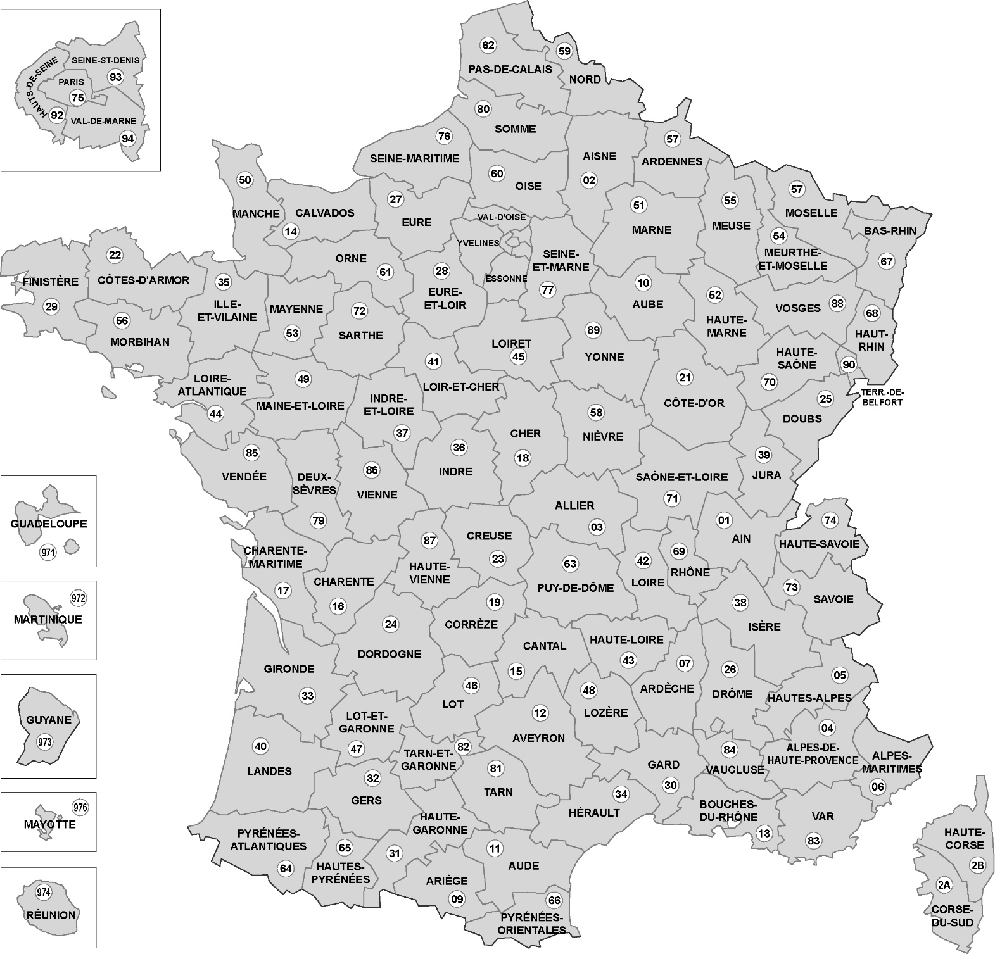
Ecarts de températures et de précipitation entre 2023 et les moyennes des années précedentes
 | Ecart de températures entre 2023 et les moyennes de 1991-2000 | Ecart de précipitations cumulées entre 2023 et la moyenne pour la période de 97-2022
Janv | 0
fév | 0
Mars | 0
Avril | 0
Mai | 0
Juin | 0
Juillet | 0
Août | 0
Sept | 0
Oct | 0
Nov | 0
Déc | 0
 | Ecart de températures entre 2023 et les moyennes de 1991-2000 | Ecart de précipitations cumulées entre 2023 et la moyenne pour la période de 97-2022
Janv | 0
fév | 0
Mars | 0
Avril | 0
Mai | 0
Juin | 0
Juillet | 0
Août | 0
Sept | 0
Oct | 0
Nov | 0
Déc | 0
 | Ecart de températures entre 2023 et les moyennes de 1991-2000 | Ecart de précipitations cumulées entre 2023 et la moyenne pour la période de 97-2022
Janv | 0
fév | 0
Mars | 0
Avril | 0
Mai | 0
Juin | 0
Juillet | 0
Août | 0
Sept | 0
Oct | 0
Nov | 0
Déc | 0
Ecarts de températures et de précipitation entre 2023 et les moyennes des années précedentes
 | Ecart de températures entre 2023 et les moyennes de 1991-2000 | Ecart de précipitations cumulées entre 2023 et la moyenne pour la période de 97-2022
Janv | 0
fév | 0
Mars | 0
Avril | 0
Mai | 0
Juin | 0
Juillet | 0
Août | 0
Sept | 0
Oct | 0
Nov | 0
Déc | 0
Ecarts de températures et de précipitation entre 2023 et les moyennes des années précedentes
 | Ecart de températures entre 2023 et les moyennes de 1991-2000 | Ecart de précipitations cumulées entre 2023 et la moyenne pour la période de 97-2022
Janv | 0
fév | 0
Mars | 0
Avril | 0
Mai | 0
Juin | 0
Juillet | 0
Août | 0
Sept | 0
Oct | 0
Nov | 0
Déc | 0
Ecarts de températures et de précipitations entre 2023 et les moyennes des années précedentes
 | Ecart de températures entre 2023 et les moyennes de 1991-2000 | Ecart de précipitations cumulées entre 2023 et la moyenne pour la période de 97-2022
Janv | 0
fév | 0
Mars | 0
Avril | 0
Mai | 0
Juin | 0
Juillet | 0
Août | 0
Sept | 0
Oct | 0
Nov | 0
Déc | 0
Ecarts de températures et de précipitation entre 2023 et les moyennes des années précedentes
 | Ecart de températures entre 2023 et les moyennes de 1991-2000 | Ecart de précipitations cumulées entre 2023 et la moyenne pour la période de 97-2022
Janv | 0
fév | 0
Mars | 0
Avril | 0
Mai | 0
Juin | 0
Juillet | 0
Août | 0
Sept | 0
Oct | 0
Nov | 0
Déc | 0

Ecarts de températures et de précipitations entre 2023 et les moyennes des années précedentes
 | Ecart de températures entre 2023 et les moyennes de 1991-2000 | Ecart de précipitations cumulées entre 2023 et la moyenne pour la période de 97-2022
Janv | 0
fév | 0
Mars | 0
Avril | 0
Mai | 0
Juin | 0
Juillet | 0
Août | 0
Sept | 0
Oct | 0
Nov | 0
Déc | 0

Ecarts de températures et de précipitations entre 2023 et les moyennes des années précedentes
 | Ecart de températures entre 2023 et les moyennes de 1991-2000 | Ecart de précipitations cumulées entre 2023 et la moyenne pour la période de 97-2022
Janv | 0
fév | 0
Mars | 0
Avril | 0
Mai | 0
Juin | 0
Juillet | 0
Août | 0
Sept | 0
Oct | 0
Nov | 0
Déc | 0

